試験内容(6-1)
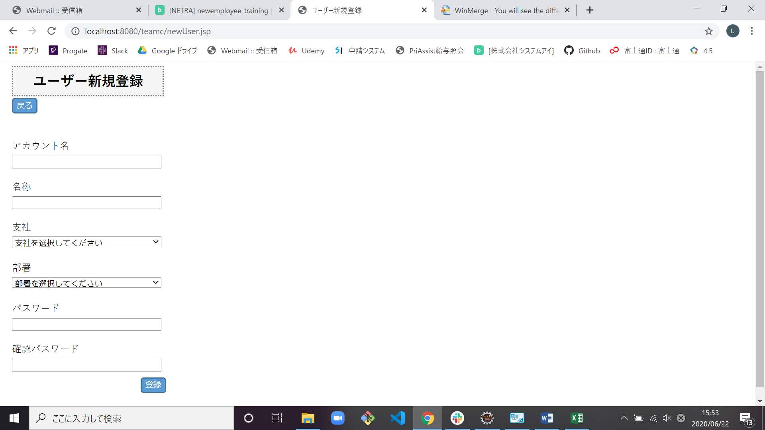
試験エビデンス
番号 | シナリオ | 作成チーム | 担当者
06 | ユーザー新規登録エラー | チームC | 小串
パターン | A

試験番号 | 画面内容
6-1 | ユーザー新規登録画面出力前
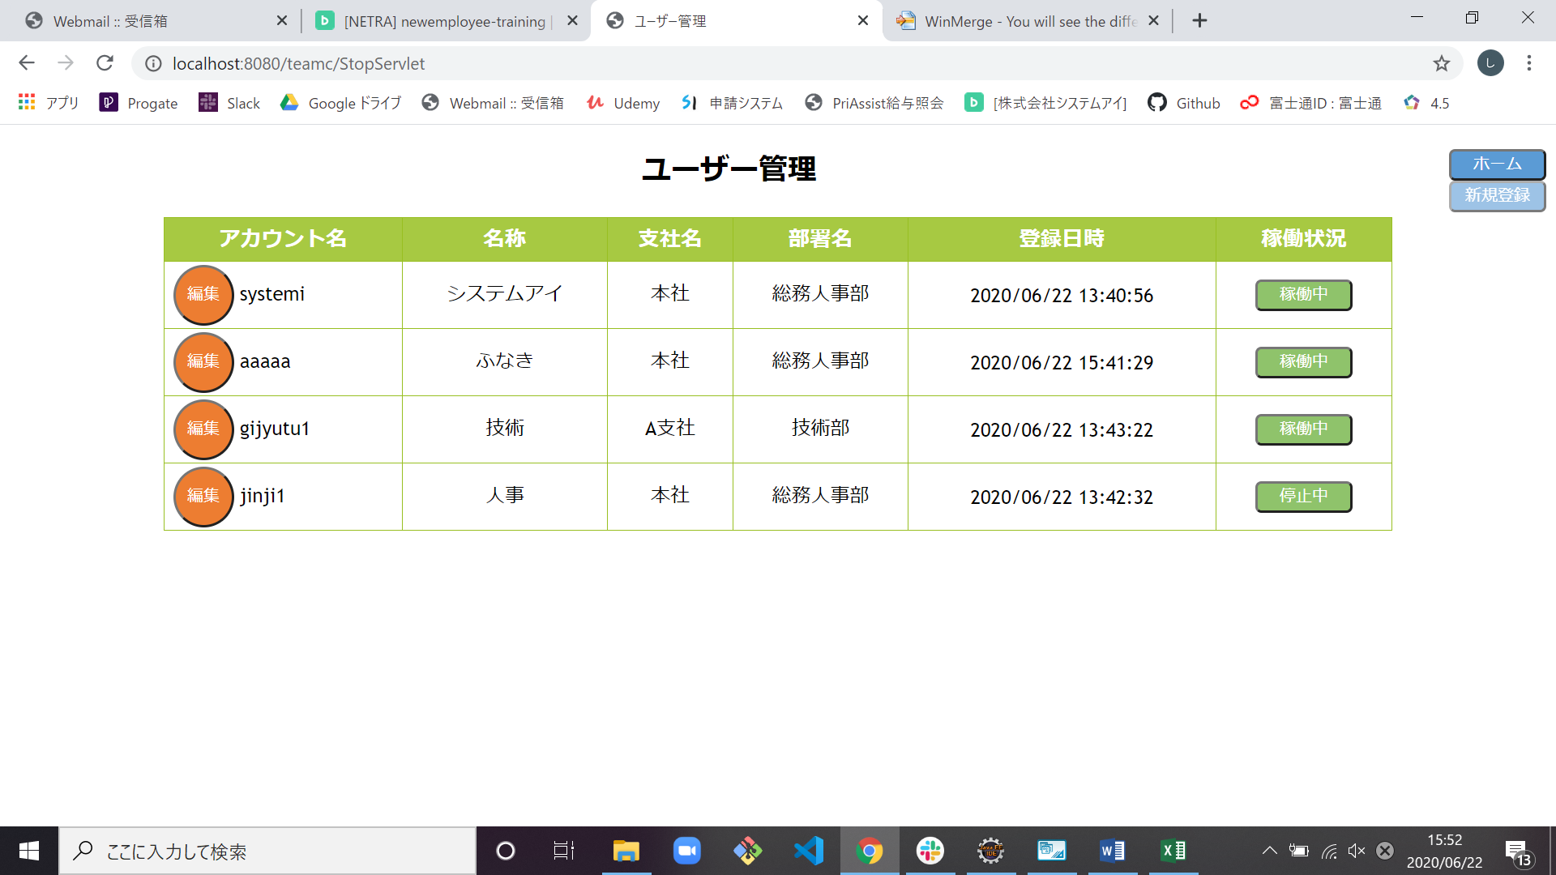

6-1 | ユーザー新規登録画面出力後

試験内容(6-2)
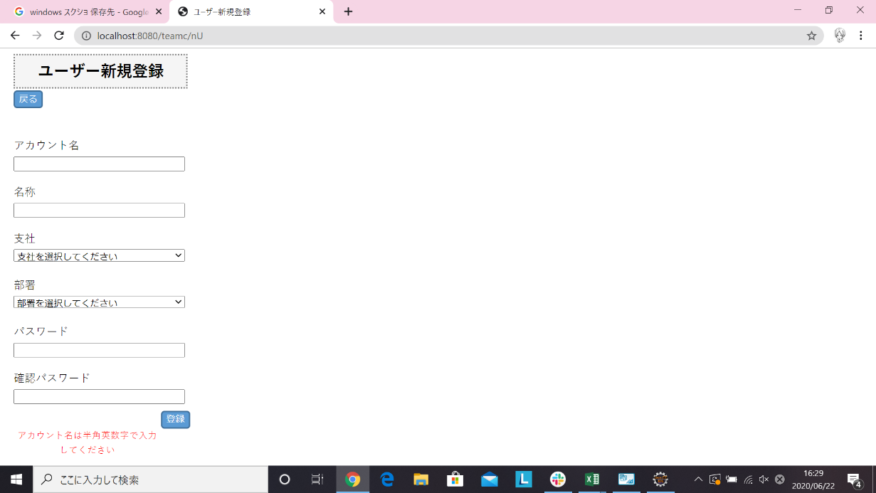
試験エビデンス
番号 | シナリオ | 作成チーム | 担当者
06 | ユーザー新規登録エラー | チームC | 小串
パターン | A

試験番号 | 画面内容
6-2 | アカウント名全角で登録前

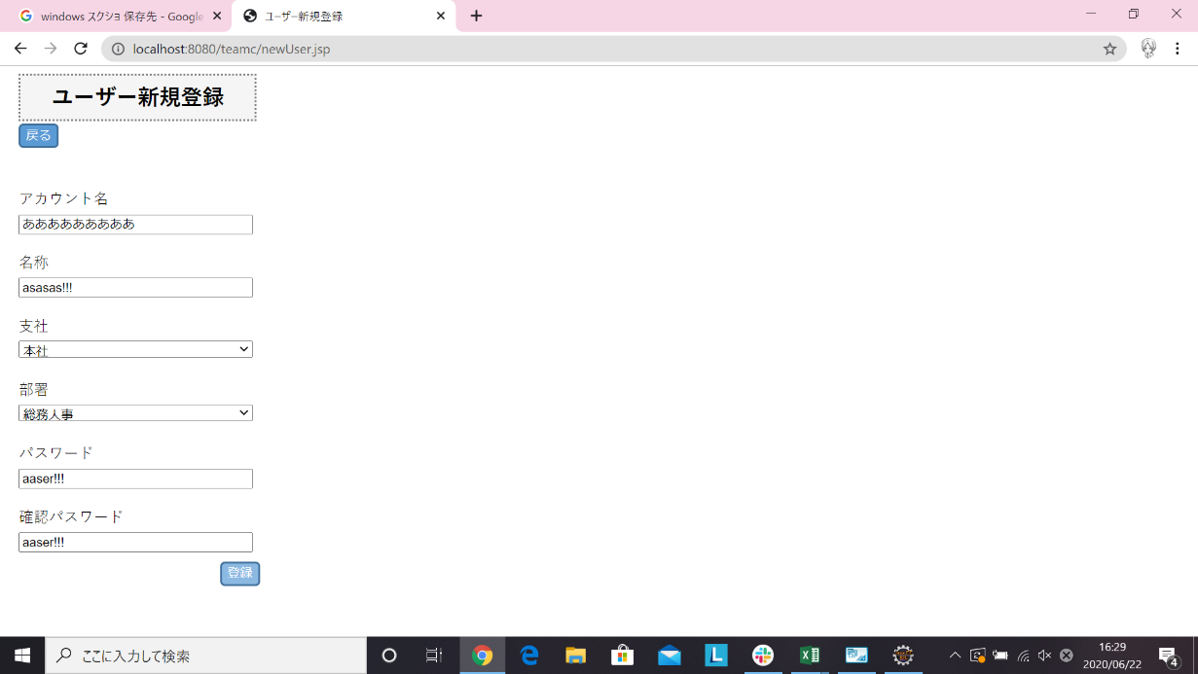

6-2 | アカウント名全角で登録後

試験内容(6-3)

試験エビデンス
番号 | シナリオ | 作成チーム | 担当者
06 | ユーザー新規登録エラー | チームC | 小串
パターン | A

試験番号 | 画面内容
6-3 | アカウント名記号で登録前



6-3 | アカウント名記号で登録後

試験内容(6-4)

試験エビデンス
番号 | シナリオ | 作成チーム | 担当者
06 | ユーザー新規登録エラー | チームC | 小串
パターン | A

試験番号 | 画面内容
6-4 | アカウント名5文字で登録前


6-4 | アカウント名5文字で登録後

試験内容(6-5)

試験エビデンス
番号 | シナリオ | 作成チーム | 担当者
06 | ユーザー新規登録エラー | チームC | 小串
パターン | A

試験番号 | 画面内容
6-5 | アカウント名21文字で登録前

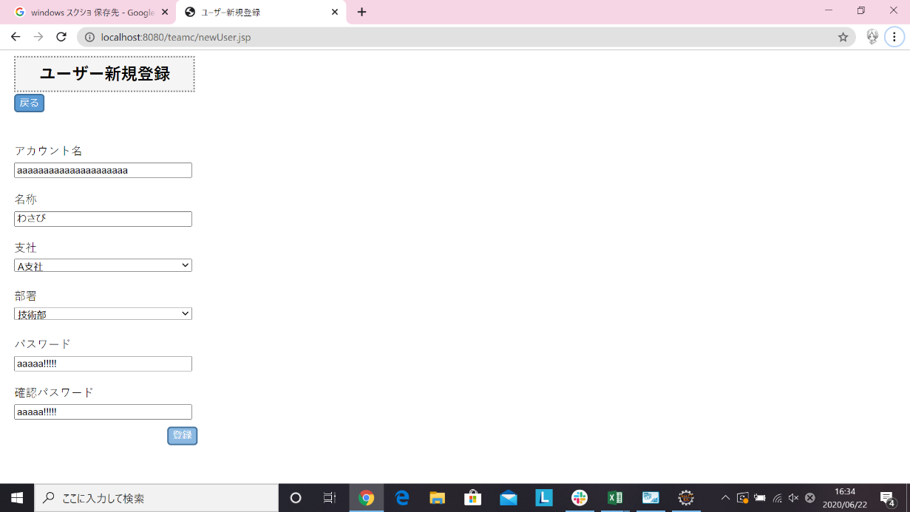

6-5 | アカウント名21文字で登録後

試験内容(6-6)

試験エビデンス
番号 | シナリオ | 作成チーム | 担当者
06 | ユーザー新規登録エラー | チームC | 小串
パターン | A

試験番号 | 画面内容
6-6 | 登録済みのアカウント登録前
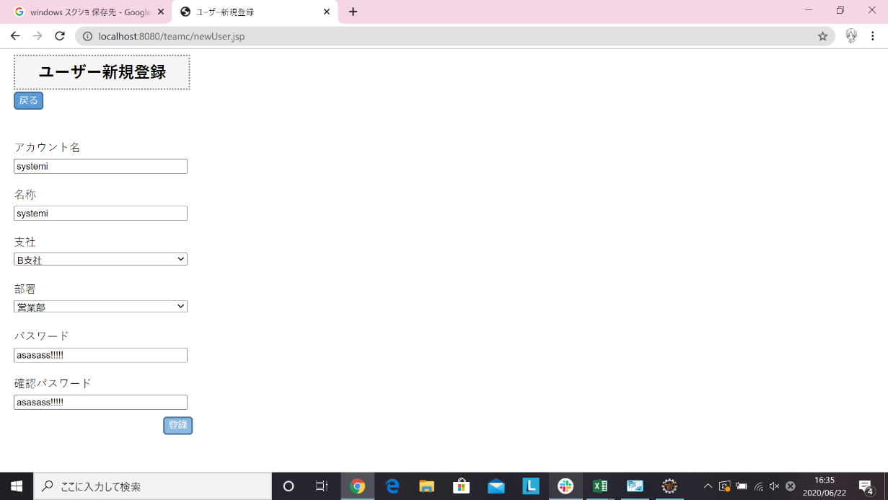

6-6 | 登録済みのアカウント登録後

試験内容(6-7)

試験エビデンス
番号 | シナリオ | 作成チーム | 担当者
06 | ユーザー新規登録エラー | チームC | 小串
パターン | A

試験番号 | 画面内容
6-7 | 名称11文字で登録前
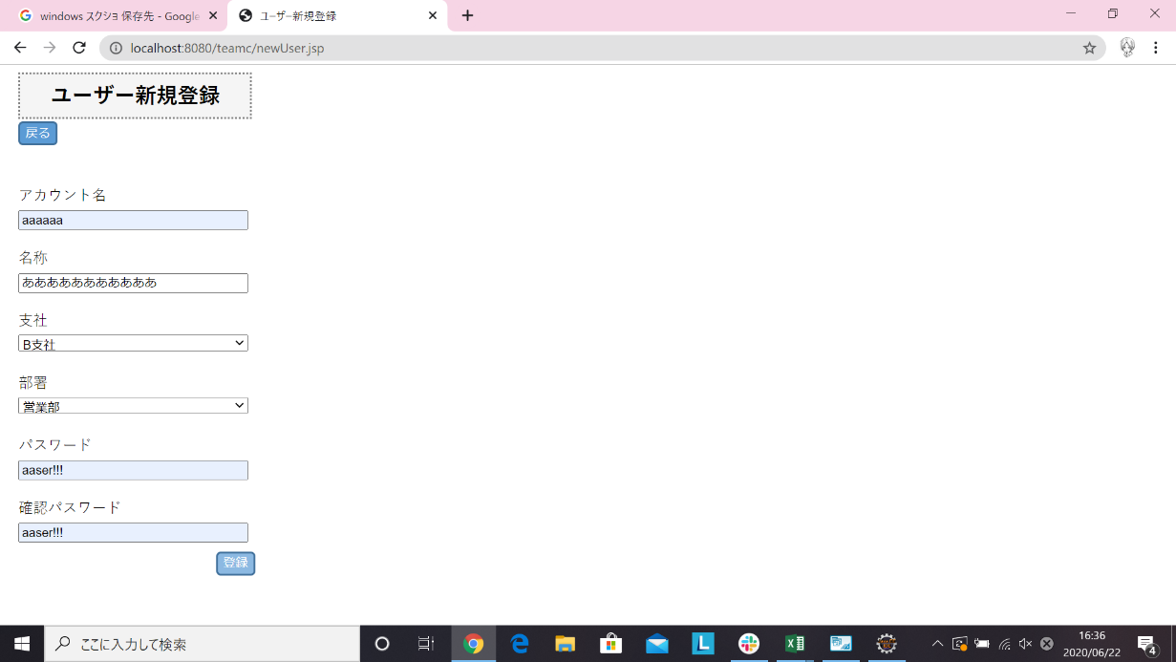

6-7 | 名称11文字で登録後

試験内容(6-8)

試験エビデンス
番号 | シナリオ | 作成チーム | 担当者
06 | ユーザー新規登録エラー | チームC | 小串
パターン | A

試験番号 | 画面内容
6-8 | パスワード全角で登録前



6-8 | パスワード全角で登録後

試験内容(6-9)

試験エビデンス
番号 | シナリオ | 作成チーム | 担当者
06 | ユーザー新規登録エラー | チームC | 小串
パターン | A

試験番号 | 画面内容
6-9 | パスワード5文字で登録前

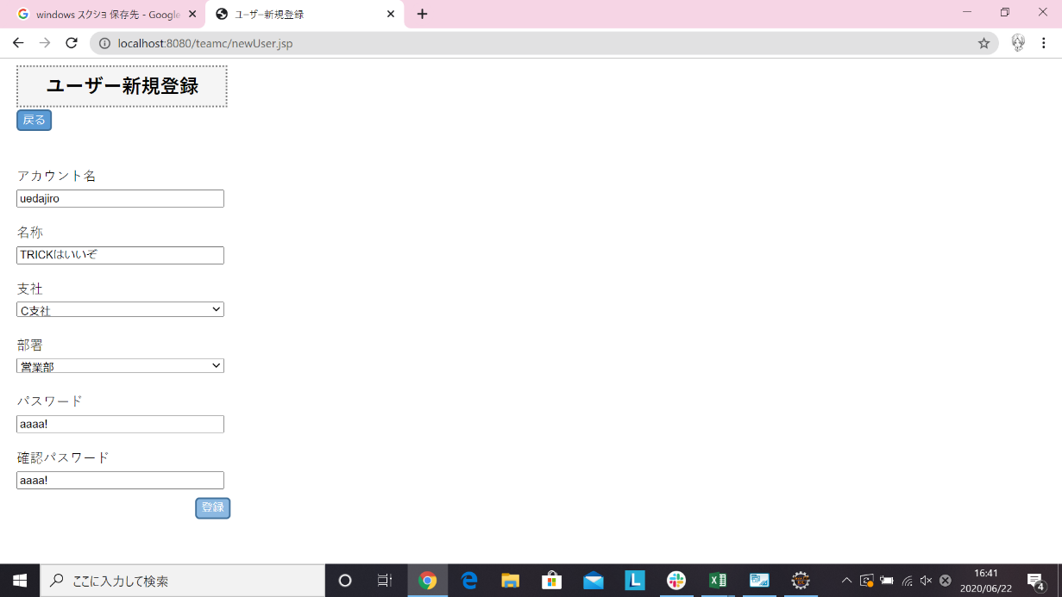

6-9 | パスワード5文字で登録後

試験内容(6-10)

試験エビデンス
番号 | シナリオ | 作成チーム | 担当者
06 | ユーザー新規登録エラー | チームC | 小串
パターン | A

試験番号 | 画面内容
6-10 | パスワード21文字で登録前

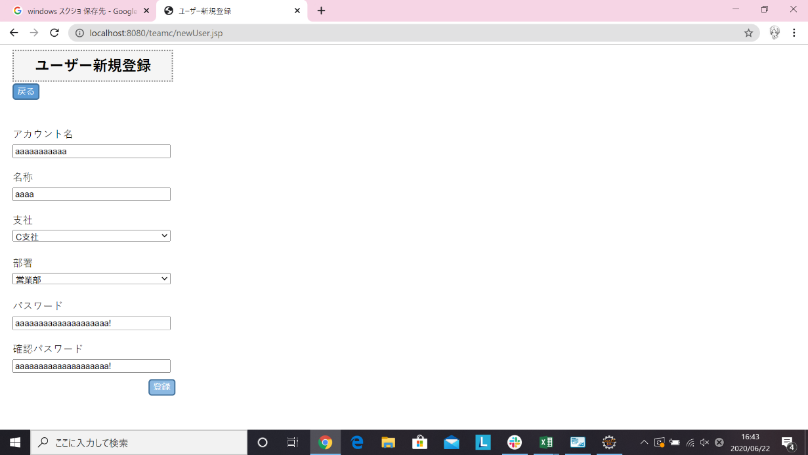

6-10 | パスワード21文字で登録後

試験内容(6-11)
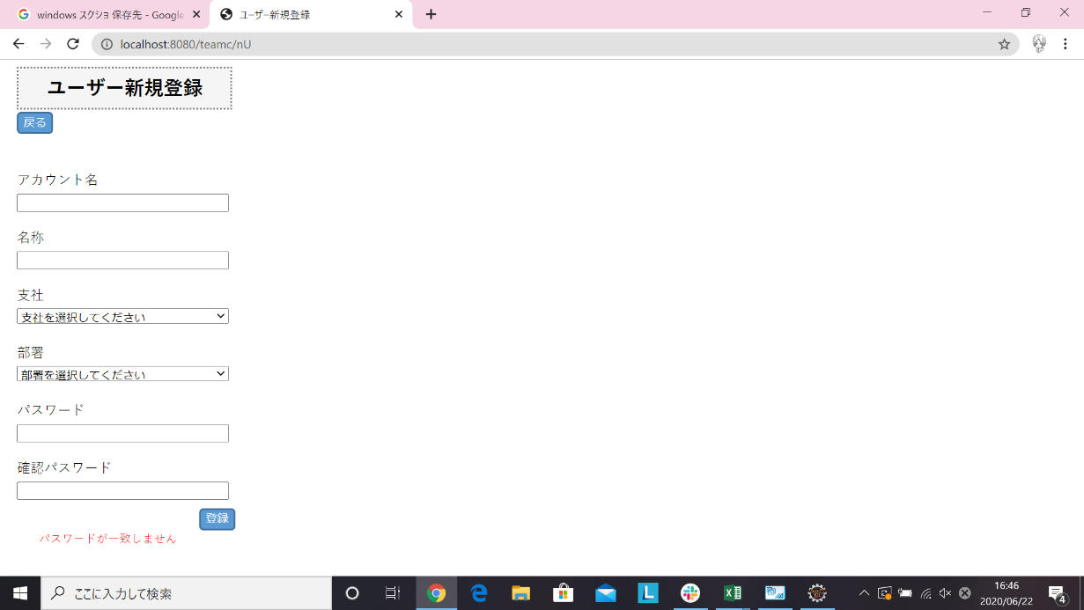
試験エビデンス
番号 | シナリオ | 作成チーム | 担当者
06 | ユーザー新規登録エラー | チームC | 小串
パターン | A

試験番号 | 画面内容
6-11 | 確認パスワード違う値で登録前
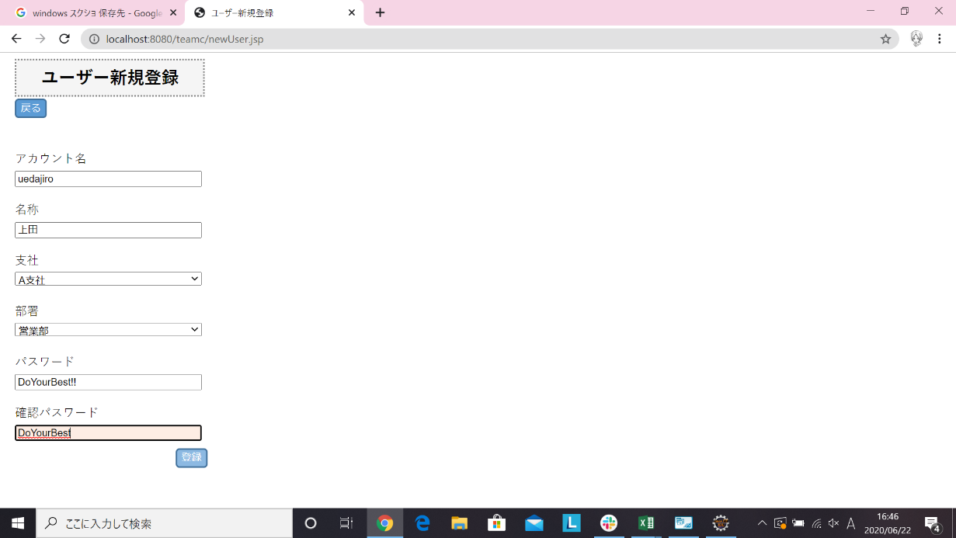

6-11 | 確認パスワード違う値で登録後

試験内容(6-12)

試験エビデンス
番号 | シナリオ | 作成チーム | 担当者
06 | ユーザー新規登録エラー | チームC | 小串
パターン | A

試験番号 | 画面内容
6-12 | 支社を本社、部署を営業部で登録前
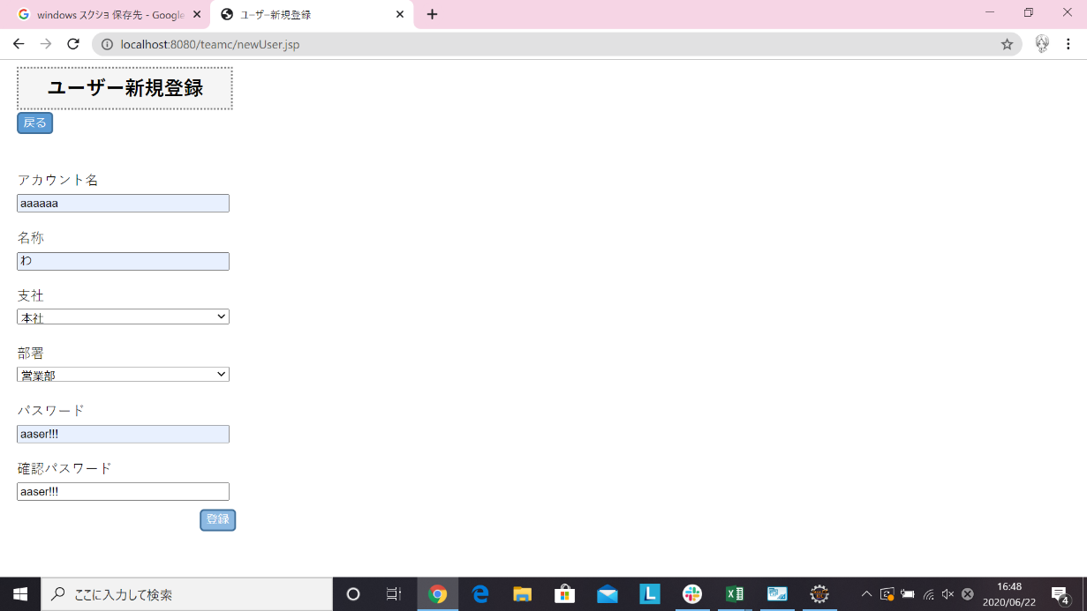

6-12 | 支社を本社、部署を営業部で登録後

試験内容(6-13)

試験エビデンス
番号 | シナリオ | 作成チーム | 担当者
06 | ユーザー新規登録エラー | チームC | 小串
パターン | A

試験番号 | 画面内容
6-13 | 支社を本社、部署を技術部で登録前



6-13 | 支社を本社、部署を技術部で登録後

試験内容(6-14)

試験エビデンス
番号 | シナリオ | 作成チーム | 担当者
06 | ユーザー新規登録エラー | チームC | 小串
パターン | A

試験番号 | 画面内容
6-14 | 支社をA支社、部署を総務人事部で登録前



6-14 | 支社をA支社、部署を総務人事部で登録後

試験内容(6-15)
試験エビデンス
番号 | シナリオ | 作成チーム | 担当者
06 | ユーザー新規登録エラー | チームC | 小串
パターン | A

試験番号 | 画面内容
6-15 | 支社をA支社、部署を情報管理部で登録前


6-15 | 支社をA支社、部署を情報管理部で登録後

試験内容(6-16)
試験エビデンス
番号 | シナリオ | 作成チーム | 担当者
06 | ユーザー新規登録エラー | チームC | 小串
パターン | A

試験番号 | 画面内容
6-16 | 支社をB支社、部署を総務人事部で登録前


6-16 | 支社をB支社、部署を総務人事部で登録後

試験内容(6-17)
試験エビデンス
番号 | シナリオ | 作成チーム | 担当者
06 | ユーザー新規登録エラー | チームC | 小串
パターン | A

試験番号 | 画面内容
6-17 | 支社をB支社、部署を情報管理部で登録前

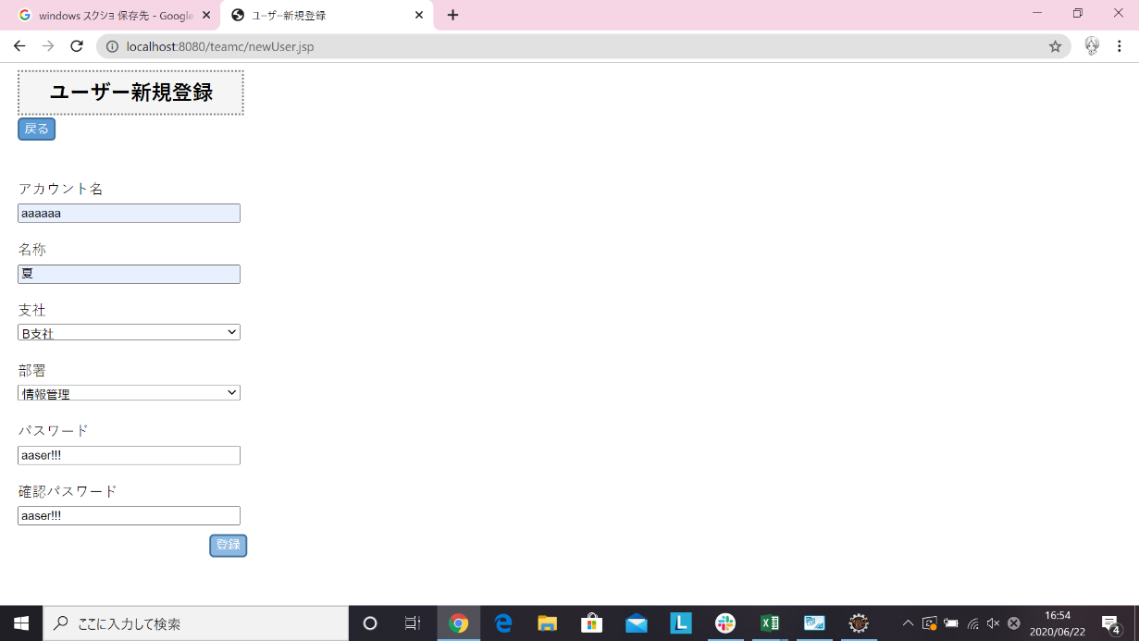

6-17 | 支社をB支社、部署を情報管理部で登録後

試験内容(6-18)
試験エビデンス
番号 | シナリオ | 作成チーム | 担当者
06 | ユーザー新規登録エラー | チームC | 小串
パターン | A

試験番号 | 画面内容
6-18 | 支社をC支社、部署を総務人事部で登録前
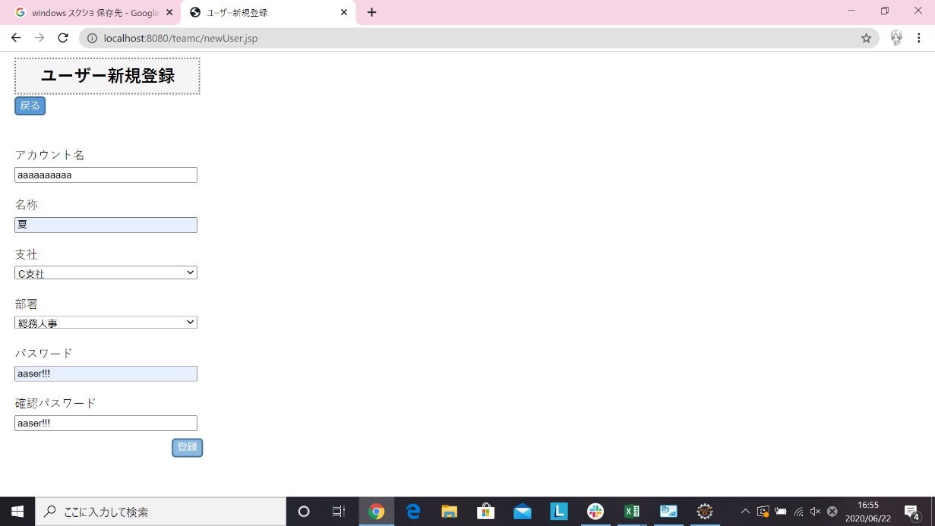

6-18 | 支社をC支社、部署を総務人事部で登録後

試験内容(6-19)
試験エビデンス
番号 | シナリオ | 作成チーム | 担当者
06 | ユーザー新規登録エラー | チームC | 小串
パターン | A

試験番号 | 画面内容
6-19 | 支社をC支社、部署を情報管理部で登録前



6-19 | 支社をC支社、部署を情報管理部で登録後

